انجليزي
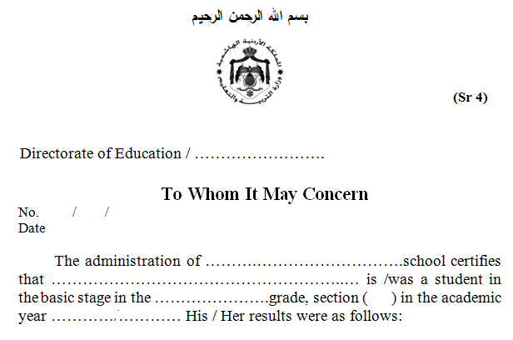

تربية

111
تربية
تربية
تربية
تربية
2000

Student Scores in Second Semester |  |  | Result of the First Semester | Subject
Third Assessment Period | second Assessment Period | First Assessment Period

This was issued upon his / her request .

Name and Signature of school principal |  |  |  | Official Stamp

